画面遷移図（1画面）
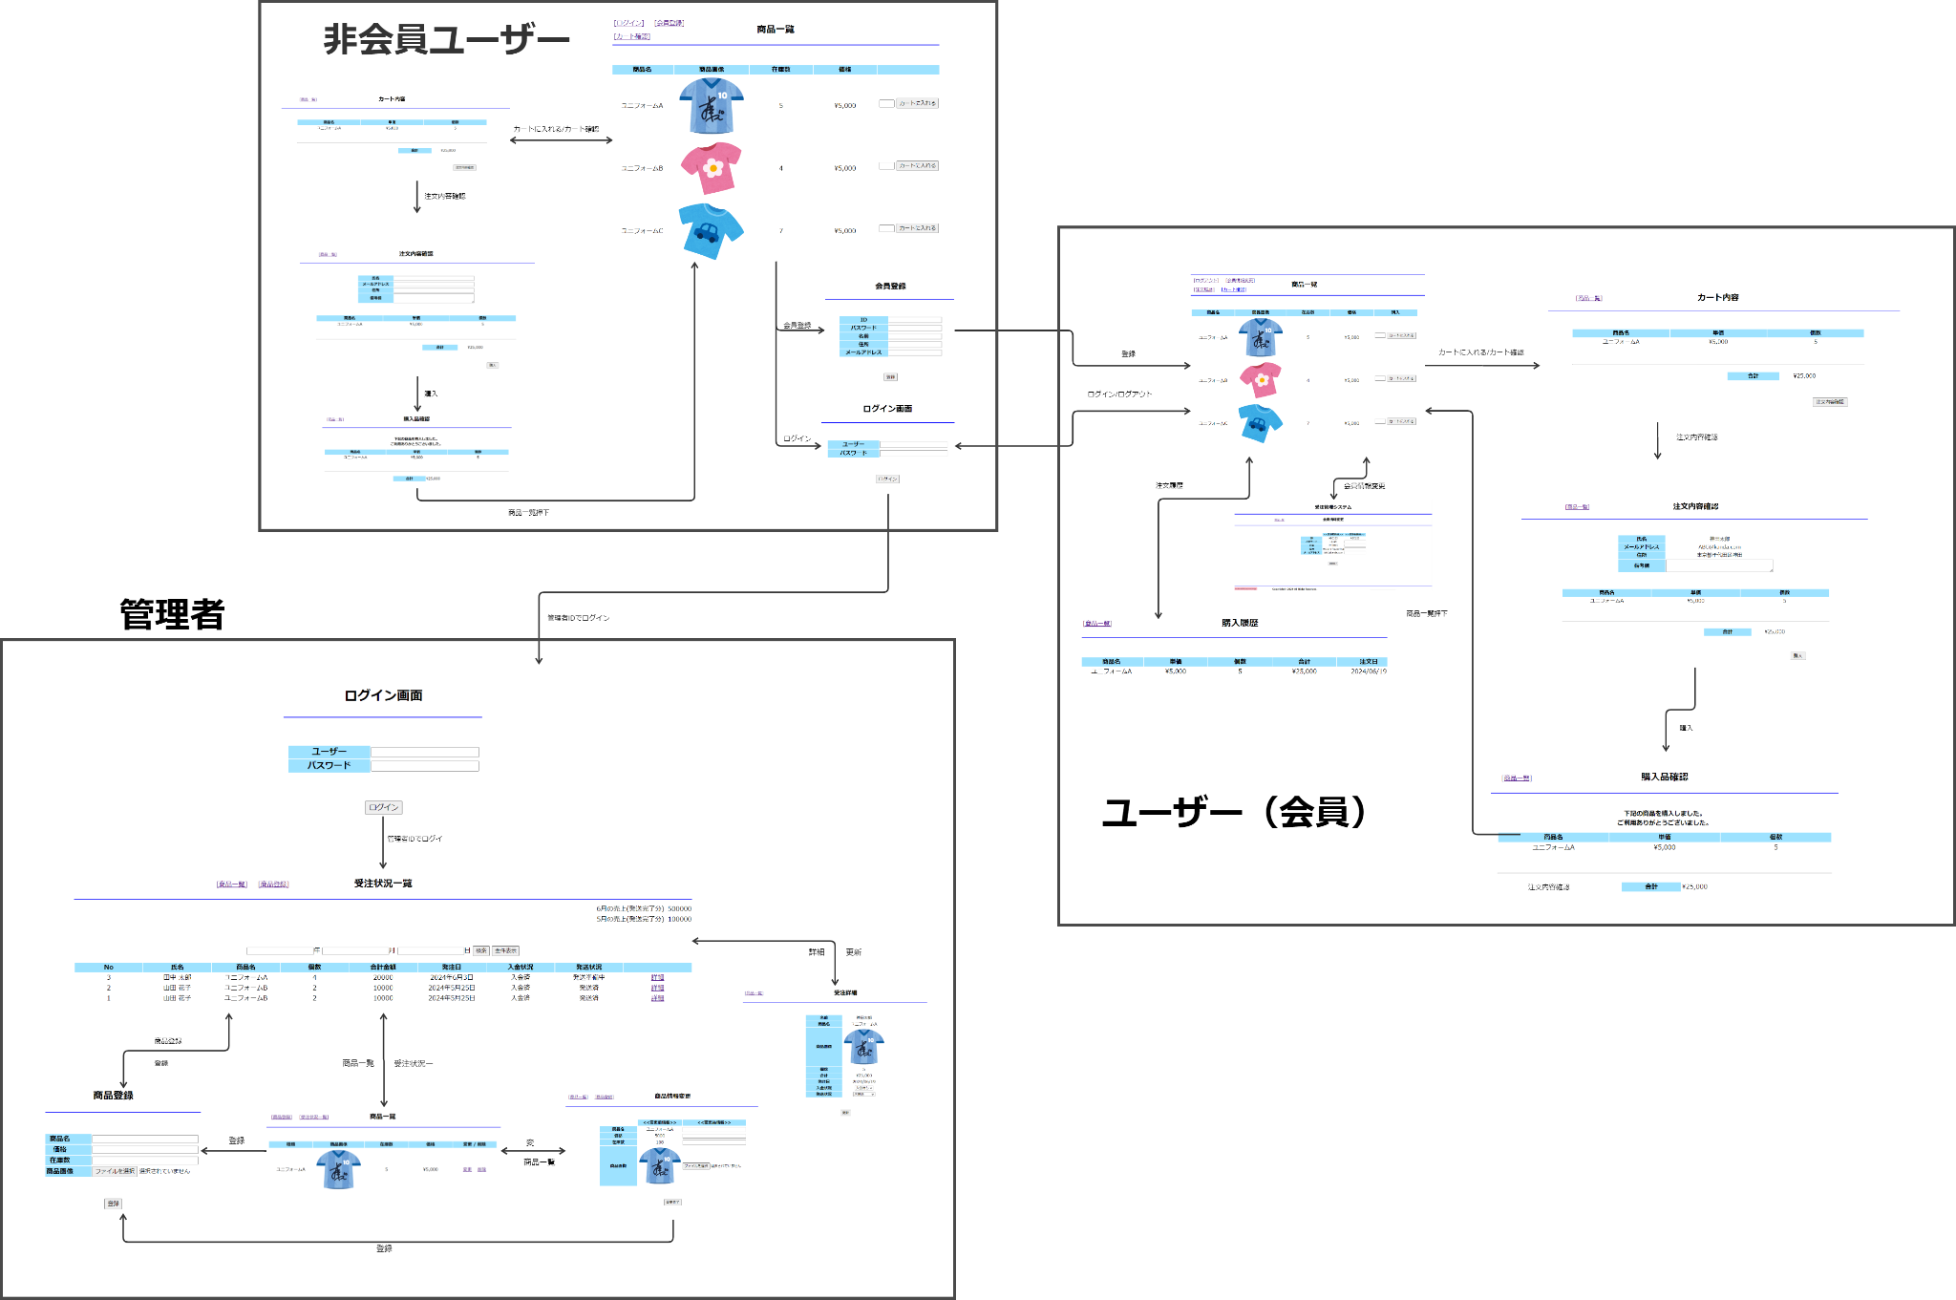
画面遷移図 | 作成日 | 2024/6/18 | 作成者 | 佐々木、大越、鎌田 武井、高橋、原田
 | 更新日 |  | 更新者

機能名

画面遷移図(ユーザー)
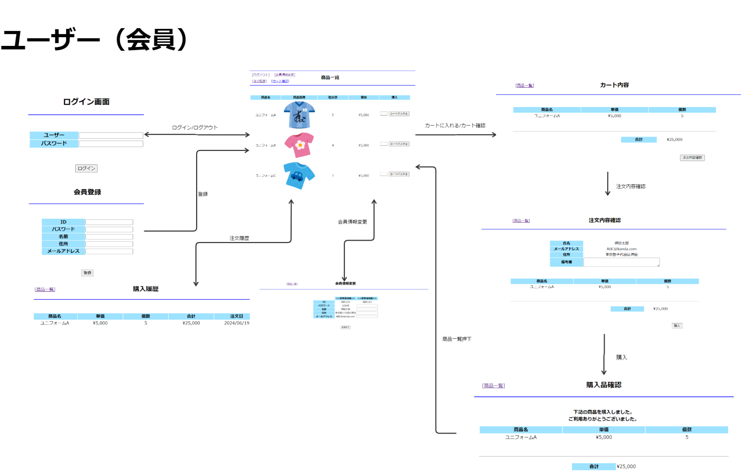
画面遷移図 | システム名 | ユニフォーム注文管理システム | 作成日 | 2024/6/18 | 作成者 | 佐々木、大越、鎌田 武井、高橋、原田
 |  |  | 更新日 |  | 更新者

画面遷移図(管理者)
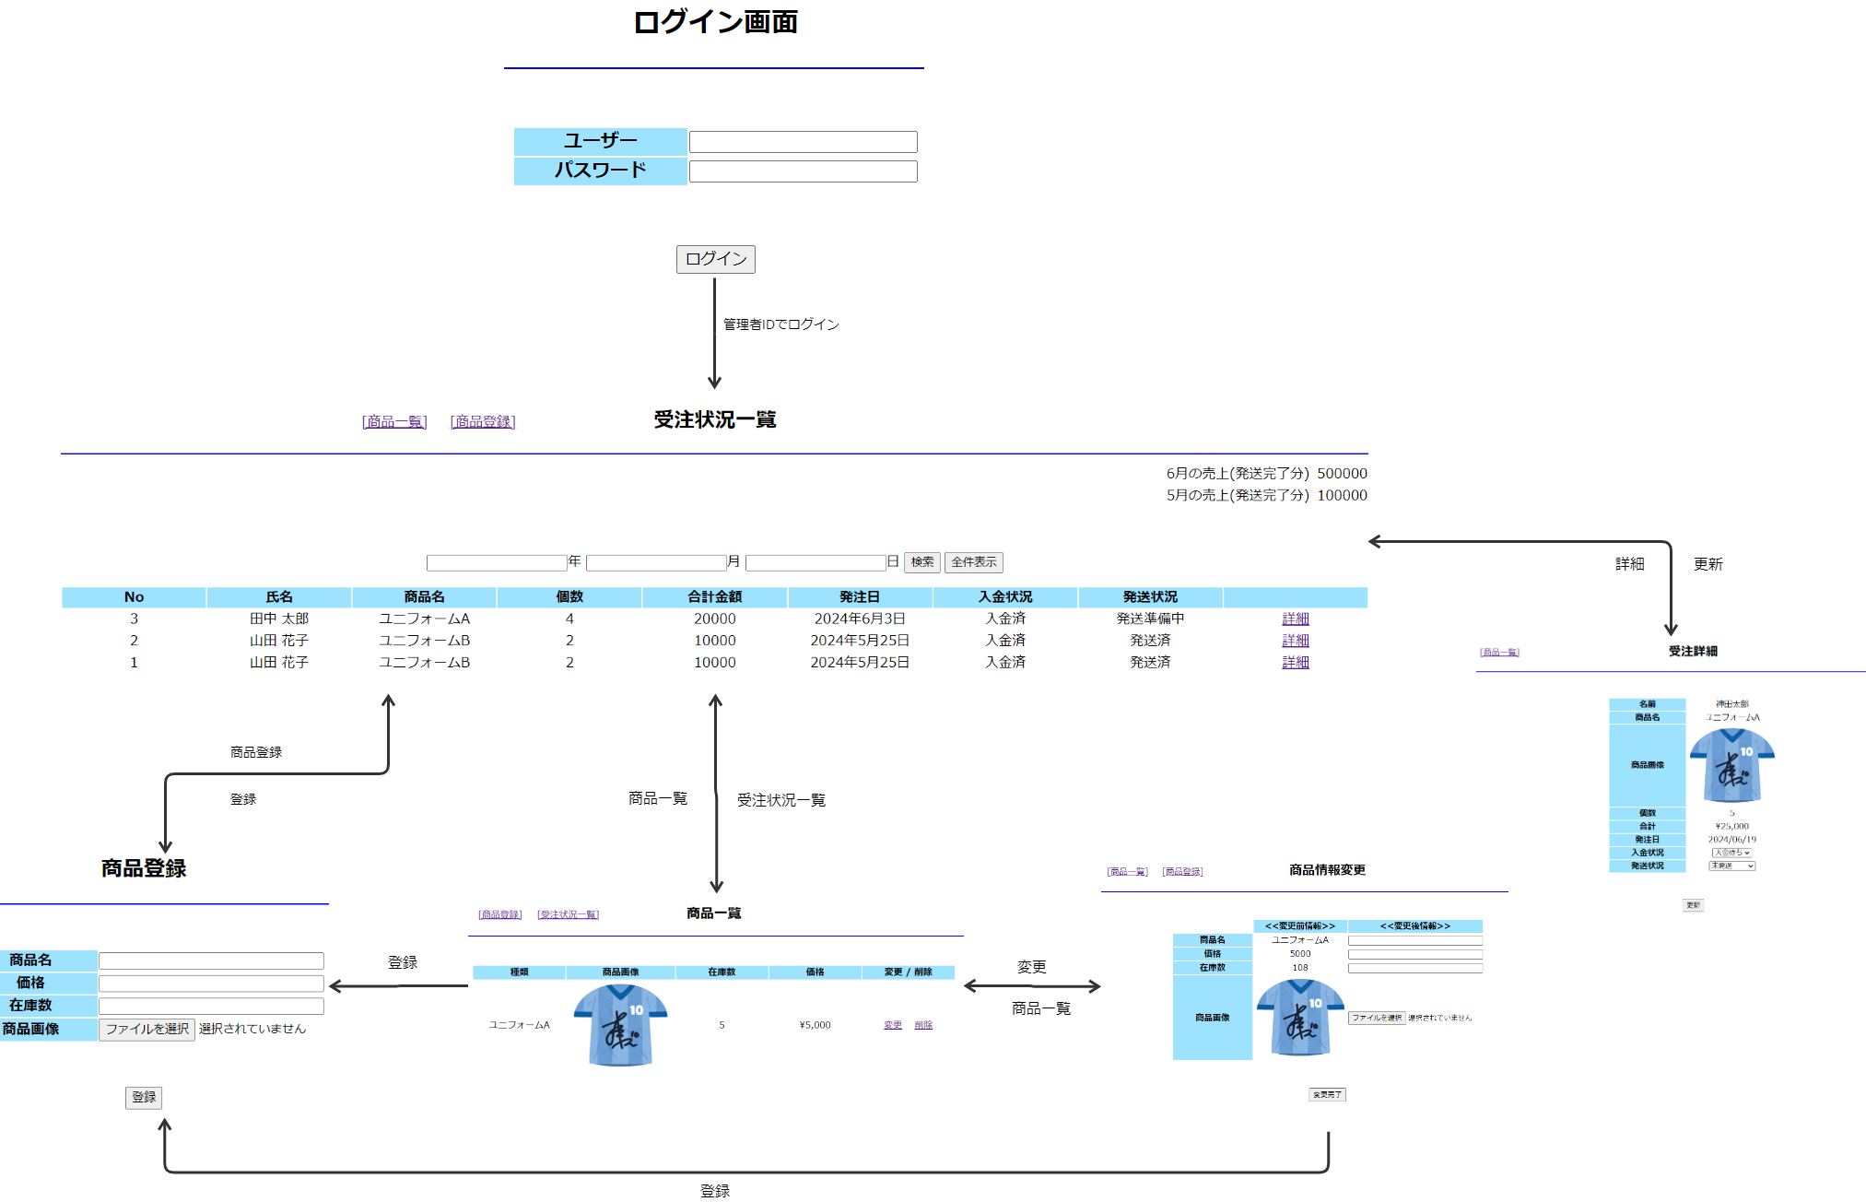
画面遷移図 | システム名 | ユニフォーム注文管理システム | 作成日 | 2024/6/18 | 作成者 | 佐々木、大越、鎌田 武井、高橋、原田
 |  |  | 更新日 |  | 更新者

